お願い
ご発注時の注意
枚数の調整は原則1～2エリアでお願いいたします。 | まるごと生活情報と同時に配布をお考えの方
多くのエリアで調整される場合は、受注を拒否させていただく場合がございます。 | チラシのみの配布をお考えの方
どうしても調整を行いたい場合は、前もって担当者へご連絡ください。 | 2025発行スケジュール（まるごと）
 | 2025発行スケジュール（まるごと）
納品時の注意
総枚数の2％か200枚、いずれか少ない枚数を予備としてお付けください。
弊社では機械を使った丁合を導入しております。
チラシが足りない場合は、配布できない地域が出る場合があります。
必ず予備をお付けください。

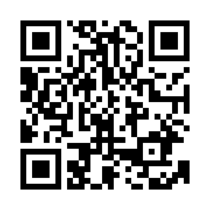
その他、配布物発注に際しての詳細な免責・注意事項については
こちらをご確認ください➡

以上の点を十分ご理解いただきご注文下さい

